画面レイアウト
システム名 |  |  | ISSMINI |  |  | 作成日 | 2022-03-26 | 作成者 | 太寅熊
画面名 |  | メイン画面 |  | 画面ID | I0003 | 更新日 |  | 更新者

 | レイアウト
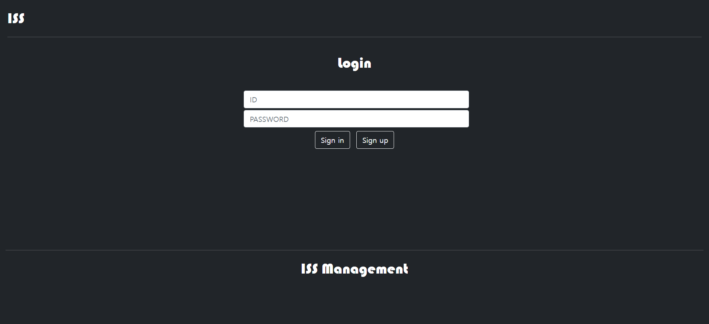
1
board
2
3
4
5
6
7
8

変更予定

10
<< < 1/1 > >>
13
作成
15
9
11
12
14

16

